Швейная мастерская
1 встреча (печатная форма размеры и тех рисунок)
шаблон |  | тезнический рисунок | `
ФИО | Тихонова |  | `ФИО` varchar(1000),
Дата | 2024-07-25 |  | `Дата` date,
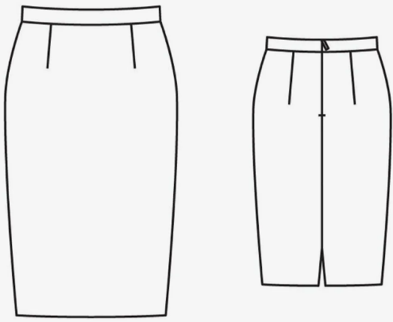
ОШ | 40.30 |  | `ОШ` float,
ДП |  |  | `ДП` float,
ОГ |  |  | `ОГ` float,
ОТ |  |  | `ОТ` float,
ОБ |  |  | `ОБ` float,
ДИ |  |  | `ДИ` float,
ДПТ |  |  | `ДПТ` float,
ВГр |  |  | `ВГр` float,
ВГК |  |  | `ВГК` float,
ЦГр |  |  | `ЦГр` float,
Шгрм |  |  | `Шгрм` float,
Шгрб |  | Описание | `Шгрб` float,
ДСТ |  |  | `ДСТ` float,
ВПрЗ |  |  | `ВПрЗ` float,
ДСК |  |  | `ДСК` float,
ШС |  |  | `ШС` float,
ДБ |  |  | `ДБ` float,
Рзв |  |  | `Рзв` float,
Рбв |  |  | `Рбв` float,
Рзн |  |  | `Рзн` float,
Рбн |  |  | `Рбн` float,
Рпн |  |  | `Рпн` float,
СБЗ |  |  | `СБЗ` float,
Л-Я |  |  | `Л-Я` float,
Г-Ж |  |  | `Г-Ж` float,
 |  |  | `1 встреча` date,
1 примерка | 2024-07-30 |  | `Тех. рисунок` varchar(2000),
 |  |  | `Описание` varchar(5000),
 |  |  | `Описание посадки` varchar(5000),
 |  |  | `Аватар` varchar(2000),
Примерка ( печатная форма описание посадки и аватара) |  |  | `Отзыв` varchar(5000),
 |  |  | `Готовое изделие` varchar(2000)
Дата | 2024-07-30 |  | );

Описание посадки

Готовое изделие

Отзыв
База!A4

